Oi Reuso
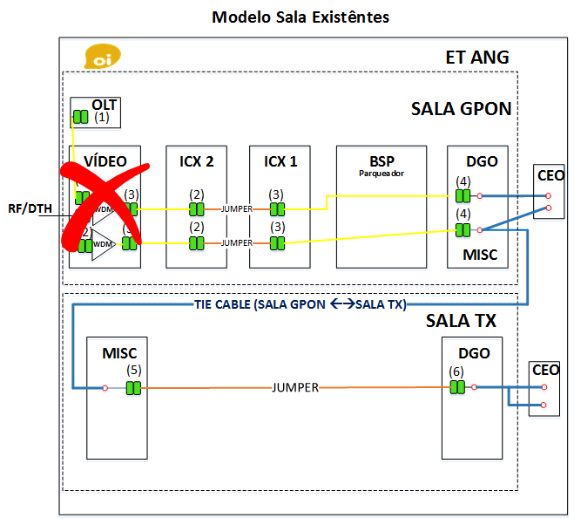
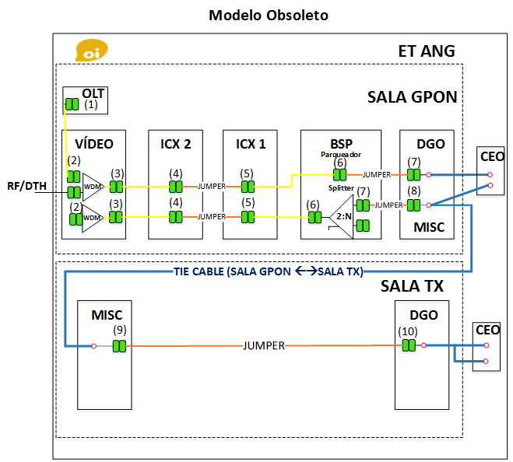
Elemento de Rede | Nº UMs | Reuso | Modelo de Sala | ET |  |  |  |  |  | REDE EXTERNA |  |  |  |  |  |  | REDE CLIENTE |  |  |  |  |  |  | Atenuação Máxima [dB] do Link |  | Razão de Splitter | VALIDAÇÃO CAMPO |  |  |  |  | Atenuação Máxima [dB] Rede
 |  |  |  | Cabo [m] | Nº de Emendas | Nº pares de CO | WDM | Splitter ET | Nº pares de Adicionais | Cabo [m] |  | Nº de emendas |  | Splitter Rede | Splitter CDOE | Nº pares de CONEC | Nº pares de CO |  | Cabo [m] |  | Nº de Emendas | Splitter CDOI | Splitter CDOIA | Target | Target retirando divisão |  | ET |  | REDE EXTERNA
 |  |  |  | Central | Fusões | LC/APC |  |  | SC/APC | Primária | Secundária | Fusões | Mecânicas |  |  | SC-LC/APC | de campo | SC/APC | Riser | Drop | Fusões |  |  | Atual | SPL |  | OLT x ICX 2 | ICX 1 x PORÃO | RE x CDOI | CDOI x CDOIA | CDOIA x ONT |  | 2:2
CDOI-157201 | 95 | NÃO | Novas Estações | 100 | 2 | 3 | 0 |  | 0 | 3415 | 350 | 2 | 0 |  |  | 0 | 1 | 2 |  | 50 | 4 | 1:8 | 1:8 | 25.06 | 21.36 | 64 | 0.60 | 0.54 | 12.26 | 11.20 | 0.47 | 23.99 | 2:4
 |  | NÃO | Novas Estações | 100 | 0 | 3 | 0 |  | 0 |  |  | 8 | 0 |  |  | 0 | 0 | 0 |  | 0 | 0 |  |  | 1.74 | -2.26 | 1 | 0.60 | 0.34 | 1.00 | 0.10 | 0.10 | 1.44 | 2:8
 |  | NÃO | Novas Estações | 100 | 0 | 3 | 0 |  | 0 |  |  | 10 | 0 |  |  | 0 | 0 | 0 |  | 0 | 0 |  |  | 1.94 | -2.06 | 1 | 0.60 | 0.34 | 1.20 | 0.10 | 0.10 | 1.64 | 2:16
 |  | NÃO | Novas Estações | 100 | 0 | 3 | 0 |  | 0 |  |  | 10 | 0 |  |  | 0 | 0 | 0 |  | 0 | 0 |  |  | 1.94 | -2.06 | 1 | 0.60 | 0.34 | 1.20 | 0.10 | 0.10 | 1.64 | 2:32
 |  | NÃO | Novas Estações | 100 | 0 | 3 | 0 |  | 0 |  |  | 10 | 0 |  |  | 0 | 0 | 0 |  | 0 | 0 |  |  | 1.94 | -2.06 | 1 | 0.60 | 0.34 | 1.20 | 0.10 | 0.10 | 1.64 | 1:2
 |  | NÃO | Novas Estações | 100 | 0 | 3 | 0 |  | 0 |  |  | 10 | 0 |  |  | 0 | 0 | 0 |  | 0 | 0 |  |  | 1.94 | -2.06 | 1 | 0.60 | 0.34 | 1.20 | 0.10 | 0.10 | 1.64 | 1:4
 |  | NÃO | Novas Estações | 100 | 0 | 3 | 0 |  | 0 |  |  | 10 | 0 |  |  | 0 | 0 | 0 |  | 0 | 0 |  |  | 1.94 | -2.06 | 1 | 0.60 | 0.34 | 1.20 | 0.10 | 0.10 | 1.64 | 1:8
 |  | NÃO | Novas Estações | 100 | 0 | 3 | 0 |  | 0 |  |  | 10 | 0 |  |  | 0 | 0 | 0 |  | 0 | 0 |  |  | 1.94 | -2.06 | 1 | 0.60 | 0.34 | 1.20 | 0.10 | 0.10 | 1.64 | 1:16
 |  | NÃO | Novas Estações | 100 | 0 | 3 | 0 |  | 0 |  |  | 10 | 0 |  |  | 0 | 0 | 0 |  | 0 | 0 |  |  | 1.94 | -2.06 | 1 | 0.60 | 0.34 | 1.20 | 0.10 | 0.10 | 1.64 | 1:32
 |  | NÃO | Novas Estações | 100 | 0 | 3 | 0 |  | 0 |  |  | 10 | 0 |  |  | 0 | 0 | 0 |  | 0 | 0 |  |  | 1.94 | -2.06 | 1 | 0.60 | 0.34 | 1.20 | 0.10 | 0.10 | 1.64
 |  | NÃO | Novas Estações | 100 | 0 | 3 | 0 |  | 0 |  |  | 10 | 0 |  |  | 0 | 0 | 0 |  | 0 | 0 |  |  | 1.94 | -2.06 | 1 | 0.60 | 0.34 | 1.20 | 0.10 | 0.10 | 1.64
 |  | NÃO | Novas Estações | 100 | 0 | 3 | 0 |  | 0 |  |  | 10 | 0 |  |  | 0 | 0 | 0 |  | 0 | 0 |  |  | 1.94 | -2.06 | 1 | 0.60 | 0.34 | 1.20 | 0.10 | 0.10 | 1.64
 |  | NÃO | Novas Estações | 100 | 0 | 3 | 0 |  | 0 |  |  | 11 | 0 |  |  | 0 | 0 | 0 |  | 0 | 0 |  |  | 2.04 | -1.96 | 1 | 0.60 | 0.34 | 1.30 | 0.10 | 0.10 | 1.74
 |  | NÃO | Novas Estações | 100 | 0 | 3 | 0 |  | 0 |  |  | 11 | 0 |  |  | 0 | 0 | 0 |  | 0 | 0 |  |  | 2.04 | -1.96 | 1 | 0.60 | 0.34 | 1.30 | 0.10 | 0.10 | 1.74
 |  | NÃO | Novas Estações | 100 | 0 | 3 | 0 |  | 0 |  |  | 11 | 0 |  |  | 0 | 0 | 0 |  | 0 | 0 |  |  | 2.04 | -1.96 | 1 | 0.60 | 0.34 | 1.30 | 0.10 | 0.10 | 1.74
 |  | NÃO | Novas Estações | 100 | 0 | 3 | 0 |  | 0 |  |  | 11 | 0 |  |  | 0 | 0 | 0 |  | 0 | 0 |  |  | 2.04 | -1.96 | 1 | 0.60 | 0.34 | 1.30 | 0.10 | 0.10 | 1.74
 |  | NÃO | Novas Estações | 100 | 0 | 3 | 0 |  | 0 |  |  | 11 | 0 |  |  | 0 | 0 | 0 |  | 0 | 0 |  |  | 2.04 | -1.96 | 1 | 0.60 | 0.34 | 1.30 | 0.10 | 0.10 | 1.74
 |  | NÃO | Novas Estações | 100 | 0 | 3 | 0 |  | 0 |  |  | 11 | 0 |  |  | 0 | 0 | 0 |  | 0 | 0 |  |  | 2.04 | -1.96 | 1 | 0.60 | 0.34 | 1.30 | 0.10 | 0.10 | 1.74
 |  | NÃO | Novas Estações | 100 | 0 | 3 | 0 |  | 0 |  |  | 11 | 0 |  |  | 0 | 0 | 0 |  | 0 | 0 |  |  | 2.04 | -1.96 | 1 | 0.60 | 0.34 | 1.30 | 0.10 | 0.10 | 1.74
 |  | NÃO | Novas Estações | 100 | 0 | 3 | 0 |  | 0 |  |  | 11 | 0 |  |  | 0 | 0 | 0 |  | 0 | 0 |  |  | 2.04 | -1.96 | 1 | 0.60 | 0.34 | 1.30 | 0.10 | 0.10 | 1.74
 |  | NÃO | Novas Estações | 100 | 0 | 3 | 0 |  | 0 |  |  | 11 | 0 |  |  | 0 | 0 | 0 |  | 0 | 0 |  |  | 2.04 | -1.96 | 1 | 0.60 | 0.34 | 1.30 | 0.10 | 0.10 | 1.74
 |  | NÃO | Novas Estações | 100 | 0 | 3 | 0 |  | 0 |  |  | 10 | 0 |  |  | 0 | 0 | 0 |  | 0 | 0 |  |  | 1.94 | -2.06 | 1 | 0.60 | 0.34 | 1.20 | 0.10 | 0.10 | 1.64
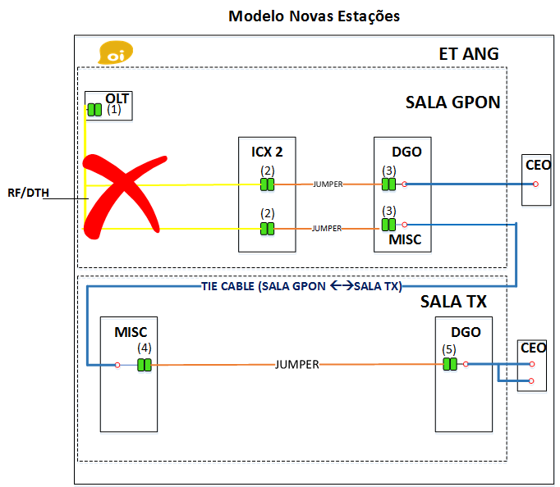
 |  |  |  |  |  |  |  |  |  |  |  |  |  |  |  |  |  |  |  |  |  |  |  |  |  |  |  |  | 2:2
 |  |  |  |  |  |  |  |  |  |  |  |  |  |  |  |  |  |  |  |  |  |  |  |  |  |  |  |  | 2:4
 |  |  |  |  |  |  |  |  |  |  |  |  |  |  |  |  |  |  |  |  |  |  |  |  |  |  |  |  | 2:8
 |  |  |  |  |  |  |  |  |  |  |  |  |  |  |  |  |  |  |  |  |  |  |  |  |  |  |  |  | 2:16
 |  |  |  |  |  |  |  |  |  |  |  |  |  |  |  |  |  |  |  |  |  |  |  |  |  |  |  |  | 2:32

 |  |  |  |  |  |  |  |  |  |  |  | REUSO

